Export_Vehicle 填寫說明
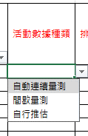
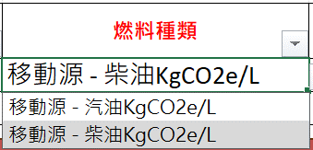
區域、年份
1.必填項，請填寫完整再進行匯入。2.請以下拉式選單選項為輸入值。
必填項，請輸入數字。
區域 | 台灣 | 年份 | 2007
車輛類別 | 廠區/製程別 | 負責單位 | 公務車廠/車型 | 車牌號碼 | 燃料種類 | 盤查期間使用量 | 使用量單位 | 使用量佐證說明 | 活動數據種類 | 排放係數種類
公務車-公司名下所擁有之車輛 |  |  |  | AA-9999 | 移動源 - 柴油KgCO2e/L | 2
活動數據種類、排放係數種類
1. 必填項，請填寫完整再進行匯入。
2.請以下拉式選單選項為輸入值。
車輛類別
1. 必填項，請填寫完整再進行匯入。
2.請以下拉式選單選項為輸入值。
1.必填項，請填寫完整再進行匯入。
2.車牌號碼不可重複。

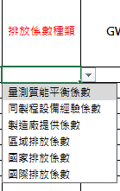
燃料
1. 必填項，請填寫完整再進行匯入。
2.請以下拉式選單選項為輸入值。

